2020_data
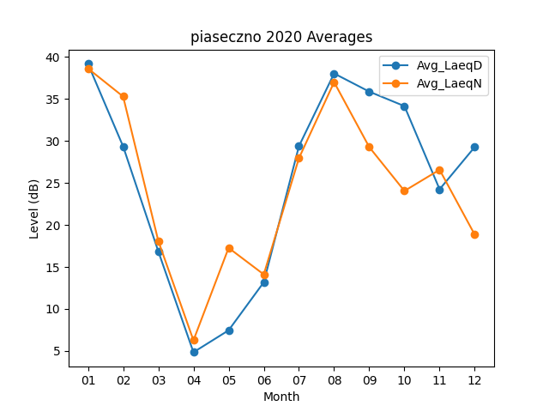
Month | Avg_LaeqD | Avg_LaeqN
01 | 39.161290323 | 38.612903226
02 | 29.337931034 | 35.275862069
03 | 16.861290323 | 18.1
04 | 4.85 | 6.27
05 | 7.4612903226 | 17.267741935
06 | 13.18 | 14.11
07 | 29.367741935 | 27.94516129
08 | 38.019354839 | 36.983870968
09 | 35.856666667 | 29.256666667
10 | 34.135483871 | 24.04516129
11 | 24.24 | 26.56
12 | 29.274193548 | 18.832258065

